微生信示例223

sample | s1 | s2 | s3 | s4 | s5 | t1 | t2 | t3 | t4 | t5 | https://www.bioinformatics.com.cn/plot_basic_cutted_cluster_heatmap_plot_223
ENSG00000109758 | 12.1223295 | 12.138741658 | 11.239274361 | 11.311625529 | 13.306777676 | 0 | 0 | 0 | 0 | 0
ENSG00000204420 | 7.1772377878 | 7.6178196551 | 7.5641895182 | 7.3854063861 | 4.8365477848 | 0 | 1.1832683167 | 0 | 0 | 0 | 输出示例图
ENSG00000018236 | 0 | 1.3372782221 | 1.6123215618 | 1.7618493887 | 0 | 0 | 0 | 0 | 0 | 0
ENSG00000159307 | 0 | 1.3372782221 | 3.4966121822 | 2.8028786189 | 2.5523054491 | 1.5870076082 | 0 | 2.6288673016 | 1.9507094704 | 1.0072056368
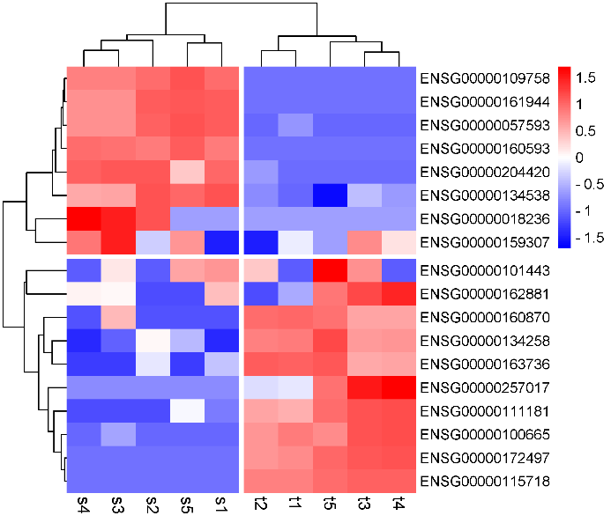
ENSG00000161944 | 7.9313395678 | 7.9382780337 | 6.5795721536 | 6.5767846699 | 8.1123013465 | 0 | 0 | 0 | 0 | 0
ENSG00000101443 | 1.4722102493 | 0 | 1.0205677825 | 0 | 1.3906142746 | 0 | 1.1832683167 | 1.5 | 0 | 2.3
ENSG00000160593 | 5.6120749199 | 5.5485060663 | 5.847482028 | 5.896937382 | 6.240458111 | 0 | 0 | 0 | 0 | 0
ENSG00000134538 | 8.071164153 | 8.0422042729 | 6.4326843525 | 6.3417974716 | 7.6705703313 | 1.8 | 2.5 | 3.5 | 2.8 | 0
ENSG00000057593 | 6.5972507286 | 6.4846379897 | 5.4993624755 | 5.4995119501 | 6.7981723673 | 1.0015341019 | 0 | 0 | 0 | 0
ENSG00000115718 | 0 | 0 | 0 | 0 | 0 | 8.8249234022 | 8.8084343966 | 9.8270704743 | 9.7652810066 | 9.5419744462
ENSG00000134258 | 0 | 3.9049629903 | 1.026502886 | 0 | 2.5 | 6.0586466274 | 5.9908734683 | 5.5635326339 | 5.644495996 | 6.9759800618
ENSG00000163736 | 3.6 | 4.6 | 0 | 0 | 0 | 9.4732724641 | 9.5431284679 | 7.4500004706 | 7.5962026315 | 9.7300543921
ENSG00000162881 | 3.7032706338 | 0 | 2.8524947217 | 2.9423281348 | 0 | 1.4722102493 | 0 | 5.4993624755 | 6.0609435895 | 4.8365477848
ENSG00000257017 | 0 | 0 | 0 | 0 | 0 | 1.4722102493 | 1.3372782221 | 5.7405114746 | 6.1846725385 | 4.2357984454
ENSG00000160870 | 0 | 0 | 4.8580391699 | 0 | 0 | 6.5433759314 | 6.4088951849 | 5.2877137487 | 5.2504140146 | 6.3592250272
ENSG00000172497 | 0 | 0 | 0 | 0 | 0 | 4.5890480222 | 4.3818123673 | 5.4993624755 | 5.5738244837 | 5.2594143915
ENSG00000111181 | 1.0015341019 | 0 | 0 | 0 | 3.8207083032 | 5.8962085297 | 6.0912055369 | 7.9773200047 | 8.031519328 | 7.3504114351
ENSG00000100665 | 0 | 0 | 1.026502886 | 0 | 0 | 4.5890480222 | 4.1533318696 | 5.2492109353 | 5.2950328344 | 4.3549341423

 |  |  |  |  |  |  |  |  |  |  | B站：带样品或者基因聚类树分割（cut）的聚类热图绘制视频教程

 |  |  |  |  |  |  |  |  |  |  | 注意：1，若文字被截断，用inkscape另存为pdf时，选择“使用导出对象尺寸”，“出血2mm”

 |  |  |  |  |  |  |  |  |  |  | 使用问题，或数据分析合作意向
 |  |  |  |  |  |  |  |  |  |  | 请微信扫码联系我们

